加入依頼書
公益財団法人 国際研修協力機構 御中 |  |  |  | 外 国 人 研 修 生 総 合 保 険 加 入 依 頼 書 |  |  |  |  |  |  |  |  |  | No.
次の外国人研修生について海外旅行傷害保険普通保険約款および特約を承認の上、貴財団を保険契約者とする海外旅行傷害保険包括契約の加入を依頼します。事故発生の際に保険契約等や 保険金等の請求に関する事項について損害保険会社等の間で確認されることに同意します。

ご加入に際して
①この保険制度へ加入依頼する実習実施機関等が受け入れる研修生であること |  |  |  |  |  | 受付印 | 加入者 | 住所 | 〒 |  |  | TEL |  |  | 担当部課
②重要事項説明書の内容 |  |  |  |  |  |  |  |  | ﾌﾘｶﾞﾅ |  |  | FAX
③重要事項説明書添付の「ご加入内容確認事項」の内容
④「個人情報の取扱いに関するご案内」の内容
印
加入依頼日 （西暦） |  |  | 入国予定日 |  |  |  |  | 加入者名 | 私と被保険者全員は「ご加入に際して」を確認し、契約者である（公財）国際研修協力機構に対して加入を依頼します。 |  |  |  |  |  | 担当者
●下記太枠内の項目についてご記入ください。ご記入に不備があった場合ご訂正をお願いすることもございますので、ご記入誤りやご記入漏れには十分ご注意ください。 ●★が付された事項は、ご加入に関する重要な事項（告知事項）です。これらの表示が事実と異なる場合やこれらに事実を記載しない場合はご加入を解除することがあります。 ご契約を解除する場合、保険金をお支払いできないことがありますので、ご注意ください。 ●加入依頼書は保険契約申込書の一部を成します。

 |  |  |  |  |  |  |  |  | ﾌﾘｶﾞﾅ

10件以上のデータを印刷する場合は「印刷範囲を拡大する方法」をご確認ください。
 |  |  |  |  |  |  | 被保険者数 |  |  | 0人 | 保険料計 | 0円

NO | 研修生氏名 （アルファベットでご記入ください。） | 国籍 | 性別 | 生年月日 | 保 険 契 約 |  |  |  |  |  |  | 他の保険※２ 契約等の有無 | 実習実施機関名 |  |  | 保険 始期日
 |  |  |  |  | タイプ |  |  |  | 保険期間 |  | 保険料
1 |  |  |  | （西暦）

2 |  |  |  | （西暦）

3 |  |  |  | （西暦）

4 |  |  |  | （西暦）

5 |  |  |  | （西暦）

6 |  |  |  | （西暦）

7 |  |  |  | （西暦）

8 |  |  |  | （西暦）

9 |  |  |  | （西暦）

10 |  |  |  | （西暦）

11 |  |  |  | （西暦）

12 |  |  |  | （西暦）

13 |  |  |  | （西暦）

14 |  |  |  | （西暦）

15 |  |  |  | （西暦）

16 |  |  |  | （西暦）

17 |  |  |  | （西暦）

18 |  |  |  | （西暦）

19 |  |  |  | （西暦）

20 |  |  |  | （西暦）

21 |  |  |  | （西暦）

22 |  |  |  | （西暦）

23 |  |  |  | （西暦）

24 |  |  |  | （西暦）

25 |  |  |  | （西暦）

26 |  |  |  | （西暦）

27 |  |  |  | （西暦）

28 |  |  |  | （西暦）

29 |  |  |  | （西暦）

30 |  |  |  | （西暦）

31 |  |  |  | （西暦）

32 |  |  |  | （西暦）

33 |  |  |  | （西暦）

34 |  |  |  | （西暦）

35 |  |  |  | （西暦）

36 |  |  |  | （西暦）

37 |  |  |  | （西暦）

38 |  |  |  | （西暦）

39 |  |  |  | （西暦）

40 |  |  |  | （西暦）

41 |  |  |  | （西暦）

42 |  |  |  | （西暦）

43 |  |  |  | （西暦）

44 |  |  |  | （西暦）

45 |  |  |  | （西暦）

46 |  |  |  | （西暦）

47 |  |  |  | （西暦）

48 |  |  |  | （西暦）

49 |  |  |  | （西暦）

50 |  |  |  | （西暦）

51 |  |  |  | （西暦）

52 |  |  |  | （西暦）

53 |  |  |  | （西暦）

54 |  |  |  | （西暦）

55 |  |  |  | （西暦）

56 |  |  |  | （西暦）

57 |  |  |  | （西暦）

58 |  |  |  | （西暦）

59 |  |  |  | （西暦）

60 |  |  |  | （西暦）

61 |  |  |  | （西暦）

62 |  |  |  | （西暦）

63 |  |  |  | （西暦）

64 |  |  |  | （西暦）

65 |  |  |  | （西暦）

66 |  |  |  | （西暦）

67 |  |  |  | （西暦）

68 |  |  |  | （西暦）

69 |  |  |  | （西暦）

70 |  |  |  | （西暦）

71 |  |  |  | （西暦）

72 |  |  |  | （西暦）

73 |  |  |  | （西暦）

74 |  |  |  | （西暦）

75 |  |  |  | （西暦）

76 |  |  |  | （西暦）

77 |  |  |  | （西暦）

78 |  |  |  | （西暦）

79 |  |  |  | （西暦）

80 |  |  |  | （西暦）

81 |  |  |  | （西暦）

82 |  |  |  | （西暦）

83 |  |  |  | （西暦）

84 |  |  |  | （西暦）

85 |  |  |  | （西暦）

86 |  |  |  | （西暦）

87 |  |  |  | （西暦）

88 |  |  |  | （西暦）

89 |  |  |  | （西暦）

90 |  |  |  | （西暦）

91 |  |  |  | （西暦）

92 |  |  |  | （西暦）

93 |  |  |  | （西暦）

94 |  |  |  | （西暦）

95 |  |  |  | （西暦）

96 |  |  |  | （西暦）

97 |  |  |  | （西暦）

98 |  |  |  | （西暦）

99 |  |  |  | （西暦）

100 |  |  |  | （西暦）

101 |  |  |  | （西暦）

102 |  |  |  | （西暦）

103 |  |  |  | （西暦）

104 |  |  |  | （西暦）

105 |  |  |  | （西暦）

106 |  |  |  | （西暦）

107 |  |  |  | （西暦）

108 |  |  |  | （西暦）

109 |  |  |  | （西暦）

110 |  |  |  | （西暦）

111 |  |  |  | （西暦）

112 |  |  |  | （西暦）

113 |  |  |  | （西暦）

114 |  |  |  | （西暦）

115 |  |  |  | （西暦）

116 |  |  |  | （西暦）

117 |  |  |  | （西暦）

118 |  |  |  | （西暦）

119 |  |  |  | （西暦）

120 |  |  |  | （西暦）

121 |  |  |  | （西暦）

122 |  |  |  | （西暦）

123 |  |  |  | （西暦）

124 |  |  |  | （西暦）

125 |  |  |  | （西暦）

126 |  |  |  | （西暦）

127 |  |  |  | （西暦）

128 |  |  |  | （西暦）

129 |  |  |  | （西暦）

130 |  |  |  | （西暦）

131 |  |  |  | （西暦）

132 |  |  |  | （西暦）

133 |  |  |  | （西暦）

134 |  |  |  | （西暦）

135 |  |  |  | （西暦）

136 |  |  |  | （西暦）

137 |  |  |  | （西暦）

138 |  |  |  | （西暦）

139 |  |  |  | （西暦）

140 |  |  |  | （西暦）

141 |  |  |  | （西暦）

142 |  |  |  | （西暦）

143 |  |  |  | （西暦）

144 |  |  |  | （西暦）

145 |  |  |  | （西暦）

146 |  |  |  | （西暦）

147 |  |  |  | （西暦）

148 |  |  |  | （西暦）

149 |  |  |  | （西暦）

150 |  |  |  | （西暦）

151 |  |  |  | （西暦）

152 |  |  |  | （西暦）

153 |  |  |  | （西暦）

154 |  |  |  | （西暦）

155 |  |  |  | （西暦）

156 |  |  |  | （西暦）

157 |  |  |  | （西暦）

158 |  |  |  | （西暦）

159 |  |  |  | （西暦）

160 |  |  |  | （西暦）

161 |  |  |  | （西暦）

162 |  |  |  | （西暦）

163 |  |  |  | （西暦）

164 |  |  |  | （西暦）

165 |  |  |  | （西暦）

166 |  |  |  | （西暦）

167 |  |  |  | （西暦）

168 |  |  |  | （西暦）

169 |  |  |  | （西暦）

170 |  |  |  | （西暦）

171 |  |  |  | （西暦）

172 |  |  |  | （西暦）

173 |  |  |  | （西暦）

174 |  |  |  | （西暦）

175 |  |  |  | （西暦）

176 |  |  |  | （西暦）

177 |  |  |  | （西暦）

178 |  |  |  | （西暦）

179 |  |  |  | （西暦）

180 |  |  |  | （西暦）

181 |  |  |  | （西暦）

182 |  |  |  | （西暦）

183 |  |  |  | （西暦）

184 |  |  |  | （西暦）

185 |  |  |  | （西暦）

186 |  |  |  | （西暦）

187 |  |  |  | （西暦）

188 |  |  |  | （西暦）

189 |  |  |  | （西暦）

190 |  |  |  | （西暦）

191 |  |  |  | （西暦）

192 |  |  |  | （西暦）

193 |  |  |  | （西暦）

194 |  |  |  | （西暦）

195 |  |  |  | （西暦）

196 |  |  |  | （西暦）

197 |  |  |  | （西暦）

198 |  |  |  | （西暦）

199 |  |  |  | （西暦）

200 |  |  |  | （西暦）

通知書入力
公益財団法人 国際研修協力機構 御中 |  |  |  | 外 国 人 研 修 生 総 合 保 険 加 入 通 知 書 |  |  |  |  |  |  |  |  |  |  |  | No.
次の外国人研修生について、傷害保険普通保険約款および特約を承認の上、貴財団
を保険契約者とする普通傷害保険包括契約の加入を依頼します。
ご加入に際して
①この保険制度へ加入依頼する実習実施機関等が受け入れる研修生であること |  |  |  |  |  | 受付印 |  | 加入者 | 住所 | 〒 |  |  | TEL |  |  |  | 担当部課
②重要事項説明書の内容 |  |  |  |  |  |  |  |  |  | ﾌﾘｶﾞﾅ |  |  | FAX
③重要事項説明書添付の「ご加入内容確認事項」の内容
④「個人情報の取扱いに関するご案内」の内容
印
印
加入依頼日 （西暦） |  |  | 入国予定日 |  |  |  |  |  | 加入者名 | 私と被保険者全員は「ご加入に際して」を確認し、契約者である（公財）国際研修協力機構に対して加入を依頼します。 |  |  |  |  |  |  | 担当者
★「他の保険契約等」または☆「職業・職務」は、ご加入に関する重要な事項（告知事項）です。これらに事実と異なる記載をした場合やこれらに事実 を記載しない場合は、ご加入を解除することがあります。また、☆「業・職務」に内容の変更が生じた場合には、遅滞なく弊社にご連絡ください。ご連 絡がない場合はご加入を解除することがあります。ご加入を解除する場合、保険金をお支払いできないことがありますので、ご注意ください。 ●加入依頼書は保険契約申込書の一部を成します。

 |  |  |  |  |  |  |  |  |  | ﾌﾘｶﾞﾅ

 |  |  |  |  |  |  |  | 被保険者数 |  |  | 0人 | 保険料計 | 0円

NO | 研修生氏名 （アルファベットでご記入ください。） | 欠格者 | 入国者コード | 出国日 | 日本での滞在希望期間 |  |  |  |  | 返れい保険料振込先 |  |  |  |  | 実習実施機関名 |  |  | 保険 始期日
 |  |  |  |  | 年 |  | 月
1 |  |  |  | （西暦） |  |  |  |  |  | （金融機関名） |  |  |  | （銀行 又は 信金）

2 |  |  |  | （西暦）

3 |  |  |  | （西暦） |  |  |  |  |  |  |  |  |  | （本店 又は 支店）

4 |  |  |  | （西暦）

5 |  |  |  | （西暦） |  |  |  |  |  | （種類）

6 |  |  |  | （西暦）

7 |  |  |  | （西暦） |  |  |  |  |  | （口座番号）

8 |  |  |  | （西暦）

9 |  |  |  | （西暦） |  |  |  |  |  | （名義）

10 |  |  |  | （西暦）

11 |  |  |  | （西暦）

12 |  |  |  | （西暦）

13 |  |  |  | （西暦）

14 |  |  |  | （西暦）

15 |  |  |  | （西暦）

16 |  |  |  | （西暦）

17 |  |  |  | （西暦）

18 |  |  |  | （西暦）

19 |  |  |  | （西暦）

20 |  |  |  | （西暦）

21 |  |  |  | （西暦）

22 |  |  |  | （西暦）

23 |  |  |  | （西暦）

24 |  |  |  | （西暦）

25 |  |  |  | （西暦）

26 |  |  |  | （西暦）

27 |  |  |  | （西暦）

28 |  |  |  | （西暦）

29 |  |  |  | （西暦）

30 |  |  |  | （西暦）

31 |  |  |  | （西暦）

32 |  |  |  | （西暦）

33 |  |  |  | （西暦）

34 |  |  |  | （西暦）

35 |  |  |  | （西暦）

36 |  |  |  | （西暦）

37 |  |  |  | （西暦）

38 |  |  |  | （西暦）

39 |  |  |  | （西暦）

40 |  |  |  | （西暦）

41 |  |  |  | （西暦）

42 |  |  |  | （西暦）

43 |  |  |  | （西暦）

44 |  |  |  | （西暦）

45 |  |  |  | （西暦）

46 |  |  |  | （西暦）

47 |  |  |  | （西暦）

48 |  |  |  | （西暦）

49 |  |  |  | （西暦）

50 |  |  |  | （西暦）

51 |  |  |  | （西暦）

52 |  |  |  | （西暦）

53 |  |  |  | （西暦）

54 |  |  |  | （西暦）

55 |  |  |  | （西暦）

56 |  |  |  | （西暦）

57 |  |  |  | （西暦）

58 |  |  |  | （西暦）

59 |  |  |  | （西暦）

60 |  |  |  | （西暦）

61 |  |  |  | （西暦）

62 |  |  |  | （西暦）

63 |  |  |  | （西暦）

64 |  |  |  | （西暦）

65 |  |  |  | （西暦）

66 |  |  |  | （西暦）

67 |  |  |  | （西暦）

68 |  |  |  | （西暦）

69 |  |  |  | （西暦）

70 |  |  |  | （西暦）

71 |  |  |  | （西暦）

72 |  |  |  | （西暦）

73 |  |  |  | （西暦）

74 |  |  |  | （西暦）

75 |  |  |  | （西暦）

76 |  |  |  | （西暦）

77 |  |  |  | （西暦）

78 |  |  |  | （西暦）

79 |  |  |  | （西暦）

80 |  |  |  | （西暦）

81 |  |  |  | （西暦）

82 |  |  |  | （西暦）

83 |  |  |  | （西暦）

84 |  |  |  | （西暦）

85 |  |  |  | （西暦）

86 |  |  |  | （西暦）

87 |  |  |  | （西暦）

88 |  |  |  | （西暦）

89 |  |  |  | （西暦）

90 |  |  |  | （西暦）

91 |  |  |  | （西暦）

92 |  |  |  | （西暦）

93 |  |  |  | （西暦）

94 |  |  |  | （西暦）

95 |  |  |  | （西暦）

96 |  |  |  | （西暦）

97 |  |  |  | （西暦）

98 |  |  |  | （西暦）

99 |  |  |  | （西暦）

100 |  |  |  | （西暦）

101 |  |  |  | （西暦）

102 |  |  |  | （西暦）

103 |  |  |  | （西暦）

104 |  |  |  | （西暦）

105 |  |  |  | （西暦）

106 |  |  |  | （西暦）

107 |  |  |  | （西暦）

108 |  |  |  | （西暦）

109 |  |  |  | （西暦）

110 |  |  |  | （西暦）

111 |  |  |  | （西暦）

112 |  |  |  | （西暦）

113 |  |  |  | （西暦）

114 |  |  |  | （西暦）

115 |  |  |  | （西暦）

116 |  |  |  | （西暦）

117 |  |  |  | （西暦）

118 |  |  |  | （西暦）

119 |  |  |  | （西暦）

120 |  |  |  | （西暦）

121 |  |  |  | （西暦）

122 |  |  |  | （西暦）

123 |  |  |  | （西暦）

124 |  |  |  | （西暦）

125 |  |  |  | （西暦）

126 |  |  |  | （西暦）

127 |  |  |  | （西暦）

128 |  |  |  | （西暦）

129 |  |  |  | （西暦）

130 |  |  |  | （西暦）

131 |  |  |  | （西暦）

132 |  |  |  | （西暦）

133 |  |  |  | （西暦）

134 |  |  |  | （西暦）

135 |  |  |  | （西暦）

136 |  |  |  | （西暦）

137 |  |  |  | （西暦）

138 |  |  |  | （西暦）

139 |  |  |  | （西暦）

140 |  |  |  | （西暦）

141 |  |  |  | （西暦）

142 |  |  |  | （西暦）

143 |  |  |  | （西暦）

144 |  |  |  | （西暦）

145 |  |  |  | （西暦）

146 |  |  |  | （西暦）

147 |  |  |  | （西暦）

148 |  |  |  | （西暦）

149 |  |  |  | （西暦）

150 |  |  |  | （西暦）

151 |  |  |  | （西暦）

152 |  |  |  | （西暦）

153 |  |  |  | （西暦）

154 |  |  |  | （西暦）

155 |  |  |  | （西暦）

156 |  |  |  | （西暦）

157 |  |  |  | （西暦）

158 |  |  |  | （西暦）

159 |  |  |  | （西暦）

160 |  |  |  | （西暦）

161 |  |  |  | （西暦）

162 |  |  |  | （西暦）

163 |  |  |  | （西暦）

164 |  |  |  | （西暦）

165 |  |  |  | （西暦）

166 |  |  |  | （西暦）

167 |  |  |  | （西暦）

168 |  |  |  | （西暦）

169 |  |  |  | （西暦）

170 |  |  |  | （西暦）

171 |  |  |  | （西暦）

172 |  |  |  | （西暦）

173 |  |  |  | （西暦）

174 |  |  |  | （西暦）

175 |  |  |  | （西暦）

176 |  |  |  | （西暦）

177 |  |  |  | （西暦）

178 |  |  |  | （西暦）

179 |  |  |  | （西暦）

180 |  |  |  | （西暦）

181 |  |  |  | （西暦）

182 |  |  |  | （西暦）

183 |  |  |  | （西暦）

184 |  |  |  | （西暦）

185 |  |  |  | （西暦）

186 |  |  |  | （西暦）

187 |  |  |  | （西暦）

188 |  |  |  | （西暦）

189 |  |  |  | （西暦）

190 |  |  |  | （西暦）

191 |  |  |  | （西暦）

192 |  |  |  | （西暦）

193 |  |  |  | （西暦）

194 |  |  |  | （西暦）

195 |  |  |  | （西暦）

196 |  |  |  | （西暦）

197 |  |  |  | （西暦）

198 |  |  |  | （西暦）

199 |  |  |  | （西暦）

200 |  |  |  | （西暦）

印刷範囲を拡大する方法
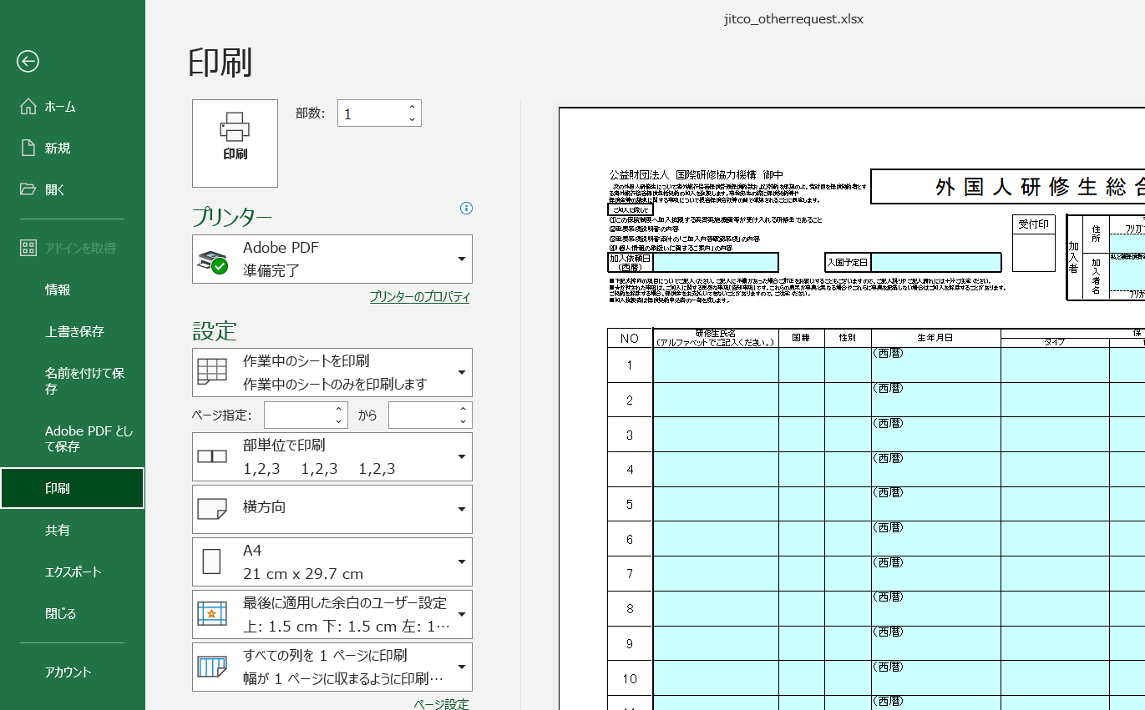
■印刷範囲を拡大する方法

10件以上のデータを印刷する場合は、以下の手順で、印刷範囲を拡大してください。
（以下の手順は「加入依頼書」シートで説明していますが、「通知書入力」シートも同様の操作となります。）

①「表示」メニューの「改ページプレビュー」をクリック

②改ページの位置をドラッグし、印刷範囲を広げます。

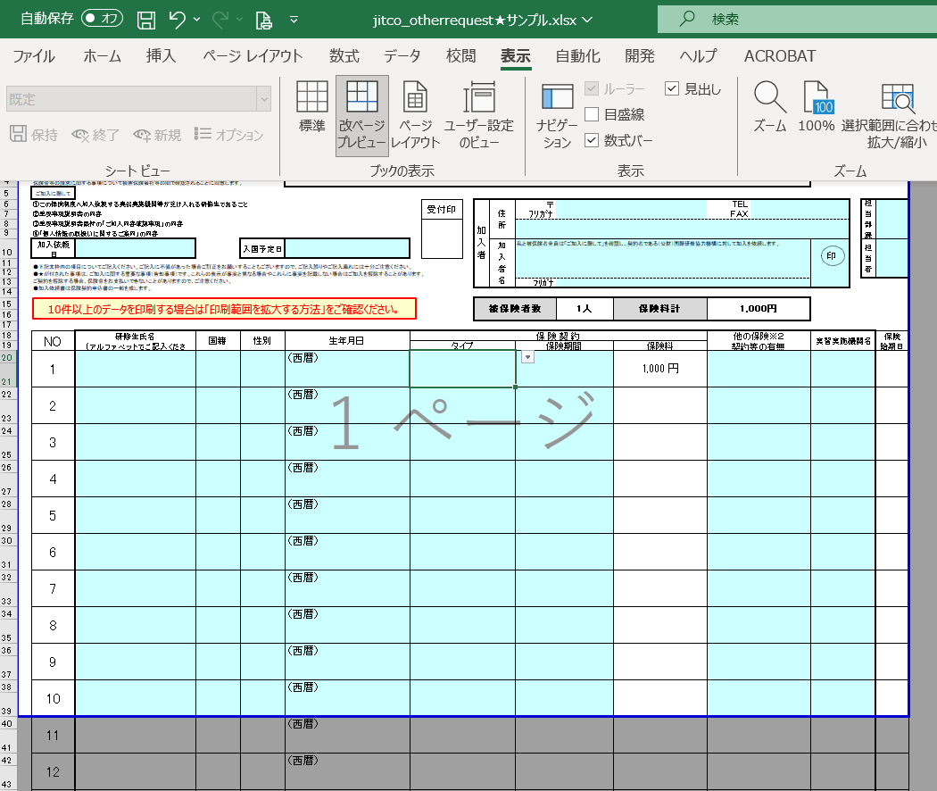
青いラインの上にマウスを合わせ
↕マークに変わったら
ドラッグして印刷範囲を広げます。

③印刷範囲が変わったら、印刷を行ってください。
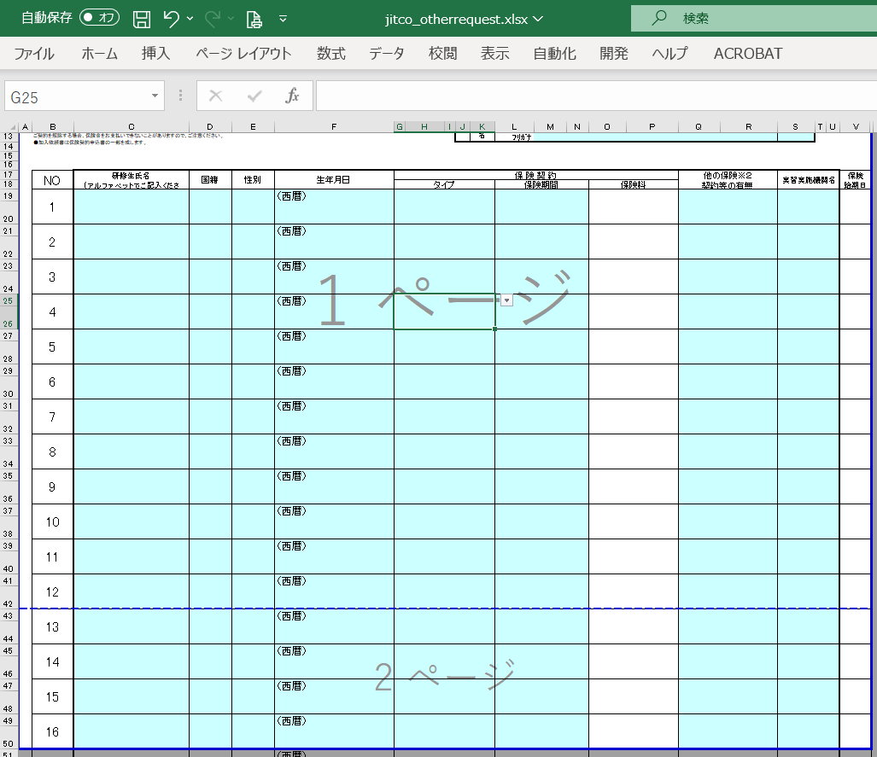

青い点線のラインが自動的に表示され
1ページ目
2ページ目
と印刷範囲が広がったことが確認できます。
青い点線をドラッグすると、改ページ位置を調整できます。

④「ファイル」メニューの「印刷」をクリックして、印刷を実行します。

